イベント仕様
イベント仕様

初期コードの投入・再実行
処理概要
 | database/002_seed.sqlは初期分類とコードの不足分だけを追加する。既存同キーの定義が投入材料と異なる場合は停止し、運用中の名称や利用状態を上書きしない。学生、クラス、操作履歴のサンプル行は投入しない。〔実装根拠：sources/database/002_seed.sql:2-14、85-92〕
処理手順
 | 1. XACT_ABORT ONを設定し、トランザクションを開始する。
 | 2. 共通資源test-project1:student-writeへExclusiveロックを要求する。所有者はTransaction、待機上限は5000ミリ秒、DBプリンシパルはpublicとする。戻り値が負なら明示rollback後に51001を送出する。
 | 3. UTC投入時刻とORIGINAL_LOGIN()の実行者を取得し、5分類・70値をテーブル変数へ設定する。
 | 4. 既存分類を分類ID、既存コードを分類・値で突き合わせる。比較対象に差分があれば全体をrollbackし、51002を送出する。
 | 5. 差分がなければ、未登録の分類を先に、未登録のコードを後にINSERTする。
 | 6. 追加行へ利用可、備考NULL、版1、同じ作成・更新日時と者を設定する。コードには開始1900-01-01、終了NULL、個別の表示順と保護対象を設定する。
 | 7. commitする。不足行がなければ既存行を変更せず終了する。
 | 〔実装根拠：sources/database/002_seed.sql:2-14、85-92〕
処理フロー
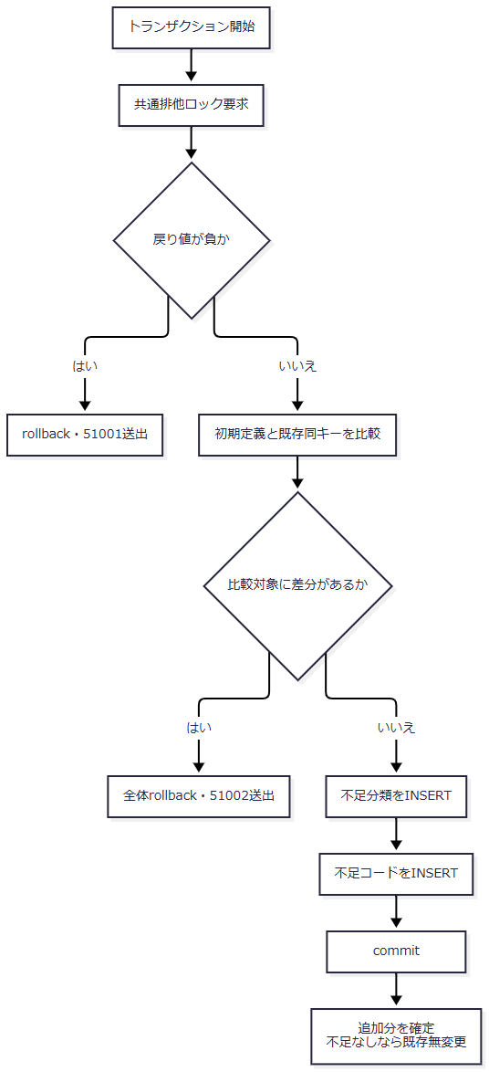

 | その他のSQL例外を51002へ変換するcatchはない。図の成功出口はcommit到達後の状態である。〔実装根拠：sources/database/002_seed.sql:6-6、85-93〕
SQL・テーブル関連（ER図）
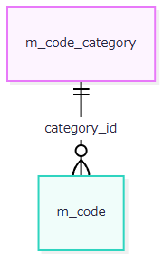

 | 分類IDが分類表のPK、分類・値がコード表の複合PKである。コード表から分類表へのFKに従い、分類を先に追加する。〔実装根拠：sources/database/001_schema.sql:102-102、127-127、189-189〕
DB操作の詳細
操作 |  | JOIN・抽出・比較条件 |  | 結果
分類差分確認 |  | 初期分類と既存分類をcategory_idでJOIN。名称・固定桁・追加可否の不一致、または既存利用状態が1以外 |  | 1行でもあれば全体停止
コード差分確認 |  | 初期値と既存値を分類・値でJOIN。名称・表示順・保護対象の不一致、利用状態が1以外、開始が1900-01-01以外、終了が非NULL |  | 1行でもあれば全体停止
分類追加 |  | 初期分類について同じ分類IDがNOT EXISTS |  | 不足行だけINSERT
コード追加 |  | 初期値について同じ分類・値がNOT EXISTS |  | 不足行だけINSERT

 | 備考、管理情報、版は既存差分の比較対象ではなく、既存行への上書きも行わない。初期一覧外の追加行を排除する検査はない。材料はSQL内の定数とテーブル変数で、フォームパラメータ、ORDER BY、ページング、取得件数上限は使用しない。〔実装根拠：sources/database/002_seed.sql:8-14、85-92〕
結果・例外時の扱い
 | ロックの負戻り値は51001、既存定義との差分は51002で、それぞれ明示rollback後に停止する。同一定義なら不足分だけを追加してcommitする。通常保守で初期値の名称を変更した後の再実行も名称差分による停止対象となる。SQL自体に成功応答DTOや一般例外の応答変換はなく、通知方法は実行入口に依存する。〔実装根拠：sources/database/002_seed.sql:2-7、85-93〕
共通候補の取得・表示
処理概要
 | 検索と登録はLookupAsyncの候補を共有する。取得段階では停止・期間外を除外せず、使用先が選択可能条件を適用する。接続されたPOST /students/optionsは検索HTMLを再表示する。宣言されたCoordinator.OptionsとWebPresentation.Lookupsを公開JSON APIとして扱わない。〔実装根拠：sources/Core/SqlServerStudentService.cs:196-216、sources/Web/Controllers/StudentsController.cs:22-22、39-39、sources/Infrastructure/WebStudentCoordinator.cs:16-17〕
処理手順
 | 1. 画面入口で認証情報を確認する。新規学生表示は作成更新権限、既存表示は読取り権限を確認する。サービスも認証主体・セッションを検査する。
 | 2. 接続を開き、SNAPSHOT利用可能状態を確認してSNAPSHOTトランザクションを開始する。
 | 3. コードと分類をINNER JOINして全コードを読む。双方が利用可の場合だけCodeEntry.IsActiveを真にする。分類ID、表示順、コード値の順に取得する。
 | 4. クラス全件を学年コードへLEFT JOINして読む。年度降順、学年表示順、クラス表示順、クラスコード、クラスIDの順にする。登録用は非削除・在籍01または02の学生数を集計する。検索用LookupAsync(false)は集計を省略して0を返す。
 | 5. 結果をLookupSetへ移し、commitする。ビューは分類ごとに抽出し、名称を表示してコード値を送信値にする。
 | 6. 検索は停止・期間外も選択可能にする。登録の性別・都道府県・在籍・続柄は、表示時に有効な値、または読込時Detail.Draftと同じ値を選択可能にする。学年補助は全GRADE行を表示する。
 | 7. 候補と選択済み値を別に管理する。検索の候補更新は保持一覧を再利用し、検索を再実行しない。登録では所属選択から年度・学年へ値を移し、上位条件変更で不適合となった所属を解除する。
 | 〔実装根拠：sources/Infrastructure/WebStudentCoordinator.cs:17-17、sources/Core/SqlServerStudentService.cs:46-64、196-216、sources/Views/Students/Search.cshtml:5-5、sources/Views/Students/Edit.cshtml:8-13、sources/Web/Controllers/StudentsController.cs:22-22、sources/wwwroot/js/site.js:7-8〕
処理フロー
 | サブフロー1は候補集合の取得、サブフロー2はその集合の画面利用を示す。引継ぎ値はコード全件とクラス全件であり、選択済み値を自動的に先頭候補へ置換する操作ではない。
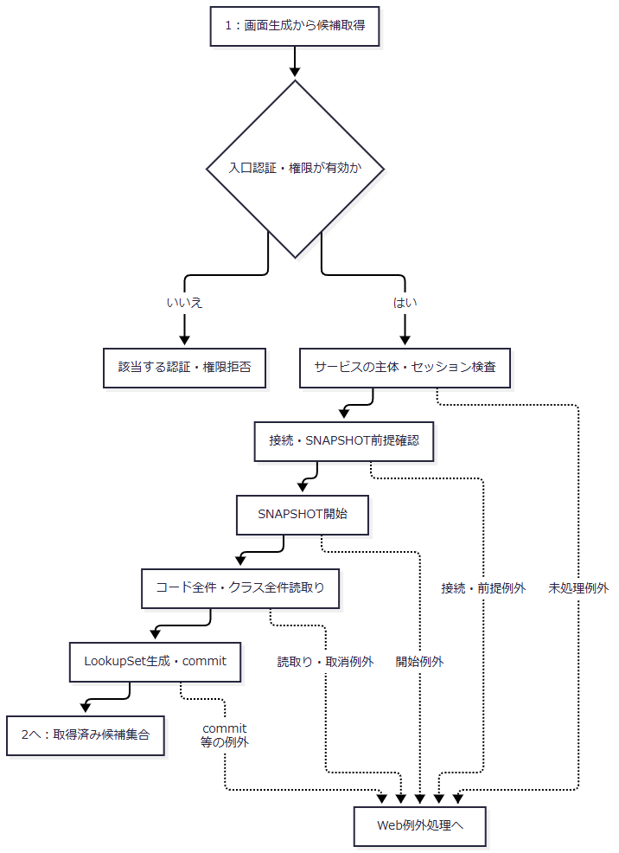

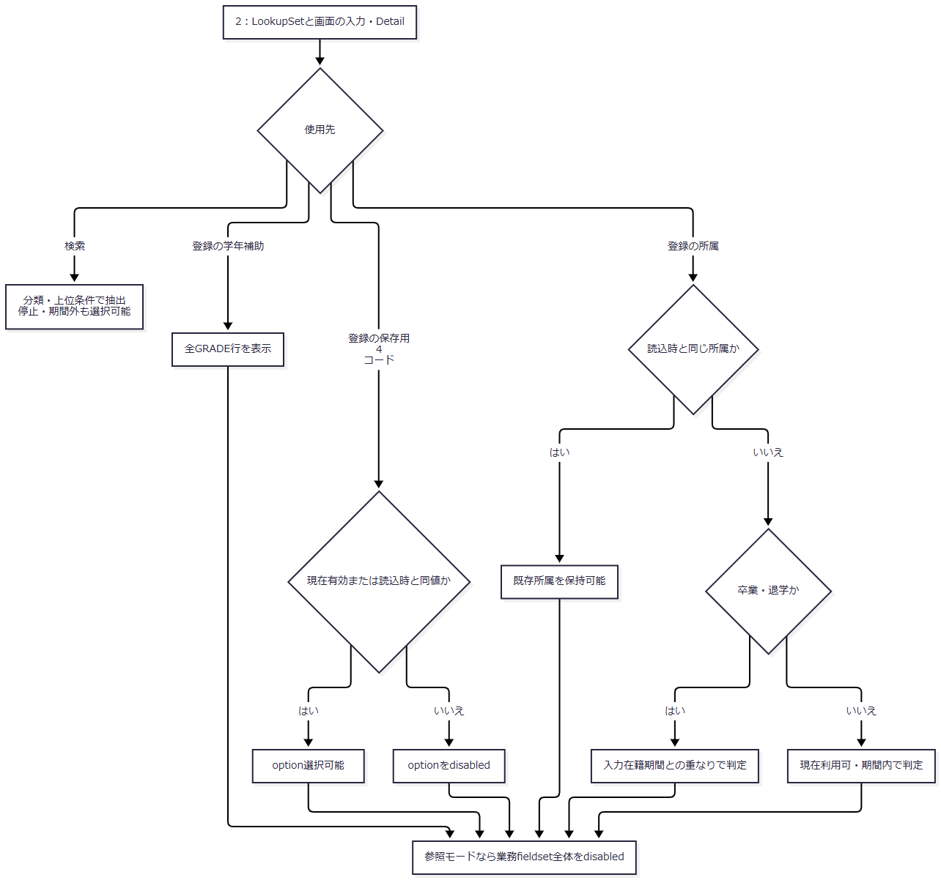

 | 保存用コードの「現在有効」は、合成利用状態が真、表示時日本日付が開始以上、終了NULLまたは終了以下をいう。所属ではクラスの利用状態・期間を使う。所属の候補判定と保存時定員検査は別である。〔実装根拠：sources/Views/Students/Edit.cshtml:2-2、5-13〕
SQL・テーブル関連（ER図）

 | FKは保存可能な参照を制約する。候補SQLの学年LEFT JOINはクラスの並び順を得るための読取り、学生集計は人数表示のための読取りであり、人数をクラスへ保存する関連ではない。〔実装根拠：sources/database/001_schema.sql:189-191、sources/Core/SqlServerStudentService.cs:201-208〕
DB操作の詳細
 | コードSQLにはWHEREがなく、分類へのJOINとORDER BYだけがある。返却属性は分類、値、名称、表示順、合成利用状態、開始・終了日、保護対象である。クラスSQLも利用状態・期間のWHEREを持たない。登録用人数だけが、同じclass_id、is_deleted=0、在籍01・02で学生を集計する。検索用人数0は集計省略値で、実測0人ではない。両候補にページング・件数上限はなく、共通コマンドは30秒、読取り・commitへ取消トークンを渡す。〔実装根拠：sources/Core/Contracts.cs:61-65、sources/Core/SqlServerStudentService.cs:65-66、196-216〕
状態・使用先 |  |  | 候補と選択値の扱い
検索の学年・都道府県 |  |  | 名称を表示する。「すべて」は空文字の画面選択肢
検索の在籍 |  |  | 初期01・02。全解除は空配列に補完し、全区分検索となる
登録の新規選択 |  |  | 保存用4コードは現在有効な値を選択可能にする
登録の既存停止値・期間外値 |  |  | 読込時の同値は選択可能。他の停止・期間外値はdisabled
停止・期間外の文言 |  |  | 性別・都道府県は選択不可行に注記。在籍・続柄には同じ注記がない。既存同値は注記対象にもならない
登録の学年 |  |  | 停止・期間外を含む全GRADE行を表示する
検索の上位変更 |  |  | 候補更新時に年度・学年と合わない所属を解除する。未所属指定は年度・学年・クラスをNULLへ解除する
登録の連動 |  |  | クラスoptionのdata-year・data-gradeを補助欄へ移す。年度・学年変更で不適合な所属を解除する
参照モード |  |  | 業務fieldsetをdisabledにする。候補取得・名称表示は行う
入力クリア・編集取消 |  |  | メモリのOriginalを複製して候補を再取得する。最新DB学生へ置換する処理ではない

 | 〔実装根拠：sources/Views/Students/Search.cshtml:5-5、sources/Views/Students/Edit.cshtml:5-13、sources/Web/Inputs/StudentSearchInput.cs:14-14、sources/Web/Controllers/StudentsController.cs:14-14、22-22、35-35、sources/wwwroot/js/site.js:7-8、sources/Infrastructure/EditorSnapshotStore.cs:7-11〕
結果・例外時の扱い
 | コード0件なら該当foreachは空になる。参考設計は必須初期コード不足時の保存不可表示、クラス0件時のW-STU-108案内、存在しない値の先頭候補への代替禁止を定める。現行新規表示は候補取得と初期DTO生成を行うが、これらの不足案内を生成する専用判定はない。保存側の必須・存在・所属検査は別に働く。ブラウザーがどの値を選択・送信するかを、この生成処理だけで保証しない。〔実装根拠：sources/Infrastructure/WebStudentCoordinator.cs:17-17、sources/Core/SqlServerStudentService.cs:196-216、sources/Views/Students/Edit.cshtml:8-13。設計意図の根拠：reference-designs/基本設計書/04_コード設計書.md:104-110、reference-designs/基本設計書/02_学生登録画面.md:177-181〕
 | 候補取得成功は保存成功や席の確保を意味しない。未処理例外は応答開始前ならWeb middlewareがHTMLエラーへ変換し、WebFaultはそのstatus、その他は503とする。応答開始後は当該catchの対象外である。サービスの認証例外を入口のWebFault 401へ一律に置換する処理もない。〔実装根拠：sources/Core/SqlServerStudentService.cs:46-64、199-216、377-380、sources/Infrastructure/WebHostSetup.cs:23-25〕
検索条件のコード照合
処理概要
 | 検索は過去の保存値も検索できるように、学年・都道府県について存在だけを確認し、停止・期間外を拒否しない。在籍配列は固定01～04を受け付ける。条件に使用する値と、結果JOINで得る表示名称を分ける。〔実装根拠：sources/Core/SqlServerStudentService.cs:109-153、218-222〕
処理手順
 | 1. POST /students/searchは認証・CSRF検査後、FormGuardで許可項目と重複を検査する。在籍checkboxが未送信なら空配列を設定する。
 | 2. 検索状態の所有者・セッション・タブ・期限を確認する。ModelState不正は422を設定し、サービス検索を呼ばず再表示へ進む。
 | 3. Coordinatorが入力をSearchCriteriaへ変換する。ClassId不正はWebFault 422となる。検索状態のGateを待ち、待機後にも所有者・期限等を再確認し、要求版一致と版上限を検査する。
 | 4. サービスがページ、並び順、年度・クラス、未所属との同時指定、在籍配列を検査し、学年・都道府県を任意2桁へ正規化する。
 | 5. SNAPSHOT内で指定コードの存在、指定年度のクラス存在、指定クラスの年度・学年一致を確認する。
 | 6. 非削除学生へ条件を適用し、TOP 10001の件数を確認する。10000件超なら一覧を返さない。それ以外はページを補正し、20・50・100件の指定単位で行を取得する。
 | 7. 検索成功時だけ実行条件・結果をメモリへ保存し、状態版を加算して期限を延長する。その後候補を再取得して検索HTMLを返す。
 | 〔実装根拠：sources/Web/Controllers/StudentsController.cs:13-16、41-41、sources/Web/Inputs/StudentSearchInput.cs:19-22、sources/Infrastructure/WebStudentCoordinator.cs:7-9、sources/Infrastructure/SearchContextStore.cs:13-14、sources/Core/SqlServerStudentService.cs:103-171〕
処理フロー
 | サブフロー1から2へ、変換済み条件とGate取得済みの検索状態を引き継ぐ。拒否枝では成功時の条件・結果更新を行わない。
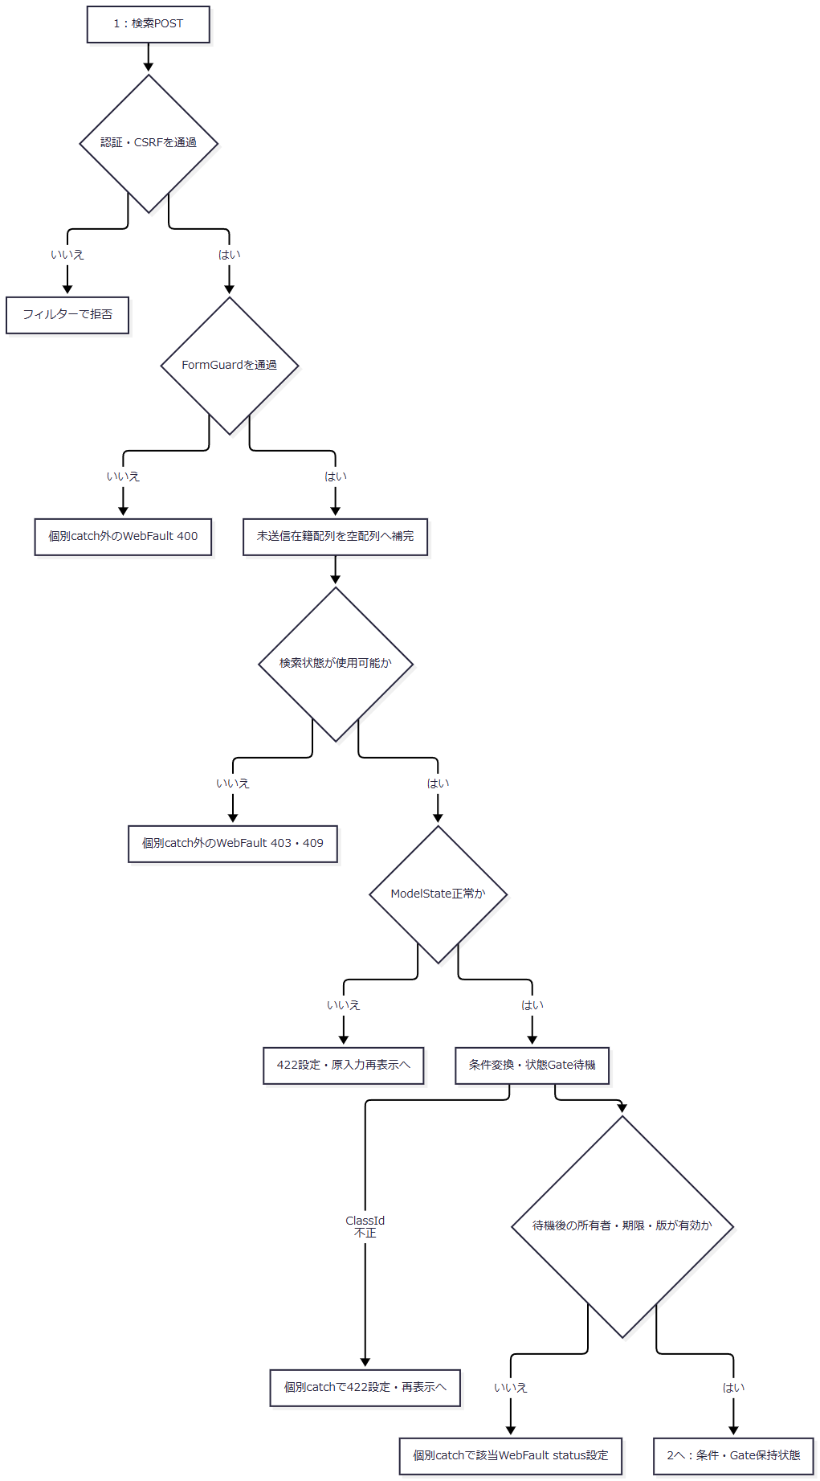

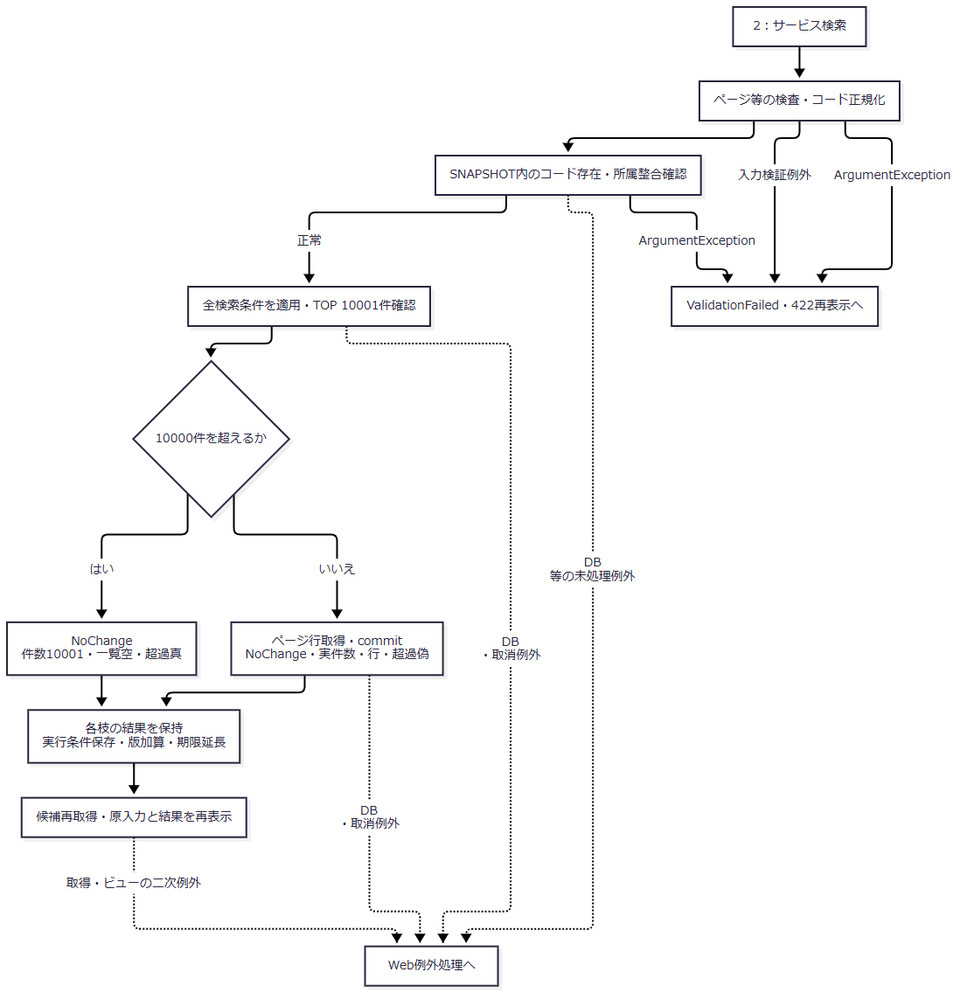

 | サービス認証、要求変換、Gate待機、再表示の例外は、サービス内の入力例外catchとは異なる境界を持つ。図中の422出口は再表示へ渡すstatusであり、描画完了の保証ではない。〔実装根拠：sources/Core/SqlServerStudentService.cs:105-106、169-170、sources/Infrastructure/WebStudentCoordinator.cs:8-9、sources/Web/Controllers/StudentsController.cs:14-16〕
SQL・テーブル関連（ER図）
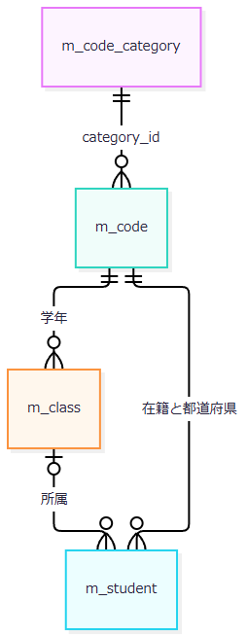

 | 学年条件は所属クラス、在籍・都道府県条件は学生の保存列に適用する。名称取得は分類・値一致のLEFT JOINで、利用状態・期間のJOIN条件はない。FKと名称取得JOINを別の役割として扱う。〔実装根拠：sources/Core/SqlServerStudentService.cs:82-90、143-153、sources/database/001_schema.sql:189-195〕
DB操作の詳細
条件 |  | 加工・述語 |  | パラメータ
共通 |  | s.is_deleted=0 |  | なし
学籍番号 |  | 正規化値をLIKEエスケープし末尾に%。s.student_no LIKE @no ESCAPE '!' |  | @no VarChar(31)
氏名 |  | FormKC・大文字化・空白除去の照合キーを作り、エスケープ後の前後に%。s.name_key LIKE @name ESCAPE '!' |  | @name NVarChar(642)
氏名カナ |  | カナ正規化後に空白除去し、エスケープ後の前後に%。s.kana_key LIKE @kana ESCAPE '!' |  | @kana NVarChar(74)
年度 |  | c.school_year=@year |  | @year SmallInt
学年 |  | 任意2桁正規化値。c.grade_code=@grade |  | @grade VarChar(2)
クラス |  | s.class_id=@class |  | @class BigInt
未所属 |  | s.class_id IS NULL |  | なし
都道府県 |  | 任意2桁正規化値。s.prefecture_code=@prefecture |  | @prefecture VarChar(2)
電話 |  | 本人または緊急電話との一致。(s.phone_number=@phone OR s.emergency_phone_number=@phone) |  | @phone VarChar(16)
入学日開始 |  | s.admission_date>=@from |  | @from Date
入学日終了 |  | s.admission_date<=@to |  | @to Date
在籍 |  | 非空配列だけs.enrollment_status_code IN (@status0,…) |  | 各VarChar(2)

 | 任意値の正規化結果がNULLなら対応述語を付けない。在籍は最大4件、重複なし、01～04だけを許し、FormKC変換は行わない。学年・都道府県の存在確認はm_codeの分類・値一致によるCOUNT_BIG(*)=1であり、@category VarChar(24)、@value VarChar(10)を使用する。利用状態・期間は確認しない。未所属と所属補助の同時指定は正規化前に検査するため、サービス引数の学年空文字も非NULLとして拒否条件へ入る。〔実装根拠：sources/Core/SqlServerStudentService.cs:109-153、218-222、sources/Core/StudentNormalizer.cs:113-117、161-161〕
 | 年度指定はm_class.school_year=@yearの存在を確認し、クラス指定はclass_id=@id BigIntで得た年度・学年と照合する。件数SQLは学生とクラスのLEFT JOIN、行SQLはさらに学年・在籍・都道府県名称へLEFT JOINする。両読取りは同じSNAPSHOT内で行う。〔実装根拠：sources/Core/SqlServerStudentService.cs:82-90、126-156〕
 | ORDER BYは学籍番号、氏名照合キー、入学日、更新日時の許可列とasc・descを使用し、同順位は学生ID昇順とする。OFFSET/FETCHは@offset Int、@size Intである。共通コマンドは30秒、読取りとcommitへ取消トークンを渡す。〔実装根拠：sources/Core/SqlServerStudentService.cs:65-66、107-108、156-167〕
結果・例外時の扱い
 | 0件、通常結果、10000件超過はすべてOutcomeがNoChangeとなるが、件数・一覧・超過フラグは異なる。超過枝の固定値を通常枝へ適用せず、それぞれの結果を保持する。入力検証例外、次いでArgumentExceptionはValidationFailedへ変換する。DB例外等はこのcatchで変換しない。ControllerはCoordinatorからのWebFaultを個別捕捉してstatusとエラーを設定するが、FormGuardと最初の状態取得はその外側にある。〔実装根拠：sources/Core/SqlServerStudentService.cs:159-170、sources/Web/Controllers/StudentsController.cs:14-16〕
 | 在籍配列には専用NULL検査がなく、statuses.Lengthを参照する。未送信checkboxの空配列補完や非nullable注釈を、全受信経路のNULL排除保証としない。暗黙Requiredも抑止されている。〔実装根拠：sources/Core/SqlServerStudentService.cs:111-112、sources/Web/Controllers/StudentsController.cs:14-14、sources/Infrastructure/WebHostSetup.cs:16-16〕
 | 入力拒否後もControllerは要求pageSizeを再表示モデルへ設定する。ビューはこれをページ数計算の除数に使うため、0のまま到達するとDivideByZeroExceptionが生じ得る。この二次例外はサービスやControllerの個別catchの範囲外で、応答開始前ならmiddlewareの503処理へ進む。検索入力拒否の422を、全不正入力の最終応答に一般化しない。〔実装根拠：sources/Core/SqlServerStudentService.cs:107-107、169-170、sources/Web/Controllers/StudentsController.cs:15-16、sources/Views/Students/Search.cshtml:8-8、sources/Infrastructure/WebHostSetup.cs:23-23〕
学生保存時の最新コード照合
処理概要
 | 登録画面で選択可能だった値も、保存時に最新の分類・コードを再取得する。同値保持の比較対象はゲート下で取得した最新DB学生の保存値であり、読込時画面や送信された変更有無ではない。コードと所属の検査は変更なし判定より前に行う。本イベントは学生保存のうちコード契約に必要な入力、再検査、結果・確定境界を示す。〔実装根拠：sources/Core/SqlServerStudentService.cs:245-262、344-383。設計意図の根拠：reference-designs/基本設計書/04_コード設計書.md:108-110〕
処理手順
 | 1. createまたは対象ID付きupdateは認証・自動CSRF検査を通り、ControllerでFormGuard、作成更新権限、Snapshot取得、復帰状態確認、読込時復帰先との一致、ModelStateの順に検査する。
 | 2. ModelState不正は422を設定して再表示へ進む。正常なら個別WebFault catch内でCoordinatorを呼ぶ。Coordinatorは権限と復帰状態を再確認し、ToRequestを実行する。
 | 3. ToRequestはClassIdを任意の正Int64へ変換する。不正ClassId、不正または欠落した更新期待版は422、新規で非空の期待版を指定すると400のWebFaultとなる。Controllerが捕捉し、サービス結果なしで原入力とSnapshotのDetail等を保持して再表示へ進む。
 | 4. サービスは認証情報を検査し、ViewerならForbiddenを返す。入力正規化、理由、ID・期待版の組、年度、任意学年を検査する。入力検証例外とArgumentExceptionはValidationFailedへ変換する。
 | 5. 接続とReadCommittedトランザクションを開始し、共通書込ゲートを取得する。更新は非削除対象を再取得し、期待版、学籍番号不変、終了区分03・04から別区分へ訂正する場合の管理者権限・理由を確認する。
 | 6. 性別・都道府県・在籍・入力済み続柄を固定分類と正規化値で最新マスタへ照合する。行なしはE-STU-009、新規または最新保存値から変更するコードの停止・期間外はE-STU-011となる。同値でも存在確認は行う。
 | 7. 所属の存在、指定年度・学年との一致、増席時の利用状態・期間・定員、終了区分の在籍期間との重なりを確認する。学年補助単独のマスタ有効性検査は行わない。
 | 8. 全検査後に差分を判定する。変更なしは明示rollbackし、NoChange・要求対象ID・取得済み版を返す。変更ありは版上限、削除済みを含む学籍番号一意、同一人物候補の確認へ進む。
 | 9. 確認情報は所有者・セッション・対象・期待版・正規化内容・全候補IDと版・10分期限・Busy取得に結び付ける。有効な確認で理由なしは拒否する。再確認が必要なら保存トランザクションをrollbackし、新しい確認情報と最大20表示候補を返す。続行でも本イベントの最新検査を再実行する。
 | 10. 保存可能なら学生と監査を同一トランザクションで書く。commit成功後にSaved・保存ID・新しい版を返す。Web確認情報は成功または結果不明で無効化し、未完了かつ結果不明でない場合は取得したBusyを解除する。
 | 11. サービス結果はControllerでstatusと確認値へ反映する。Savedは303の検索復帰へ進む。それ以外は原入力・SnapshotのDetailを保持して候補を再取得し、Editを返す。
 | 〔実装根拠：sources/Web/Controllers/StudentsController.cs:26-38、41-41、sources/Web/Inputs/StudentSaveInput.cs:34-43、57-60、sources/Infrastructure/WebStudentCoordinator.cs:18-18、sources/Core/SqlServerStudentService.cs:227-324、344-383〕
処理フロー
 | サブフロー1はControllerの事前検査、2は要求変換とサービス入力検査、3は最新対象・コード・所属、4は差分・確認・保存、5は保存tryの例外、6は画面応答を示す。各結果はID・版・確認情報をその枝のまま引き継ぐ。
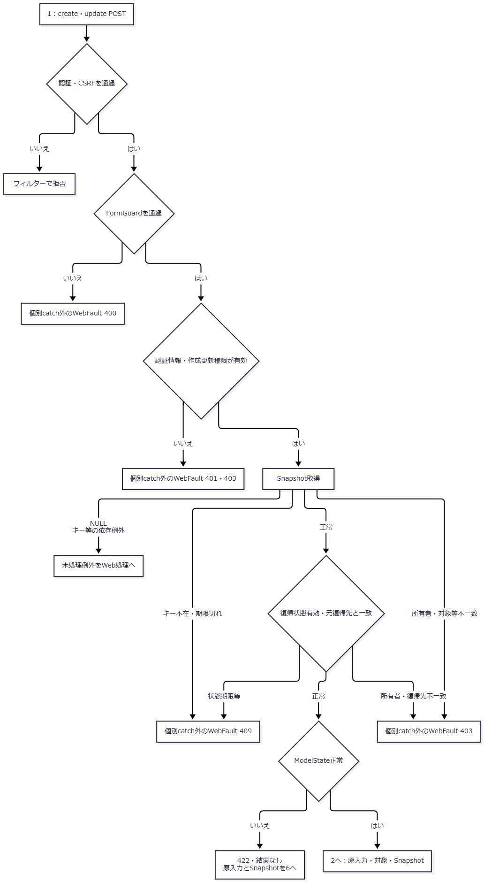

 | SnapshotIdの空文字・キー不在は独自409に進む一方、NULLは明示検査より前に辞書へ渡るためArgumentNullExceptionが生じ得る。これを同じ409へまとめない。事前検査のWebFaultは応答開始前ならmiddlewareへ渡される。〔実装根拠：sources/Infrastructure/EditorSnapshotStore.cs:7-11、sources/Web/Controllers/StudentsController.cs:29-30、sources/Infrastructure/WebHostSetup.cs:23-23〕
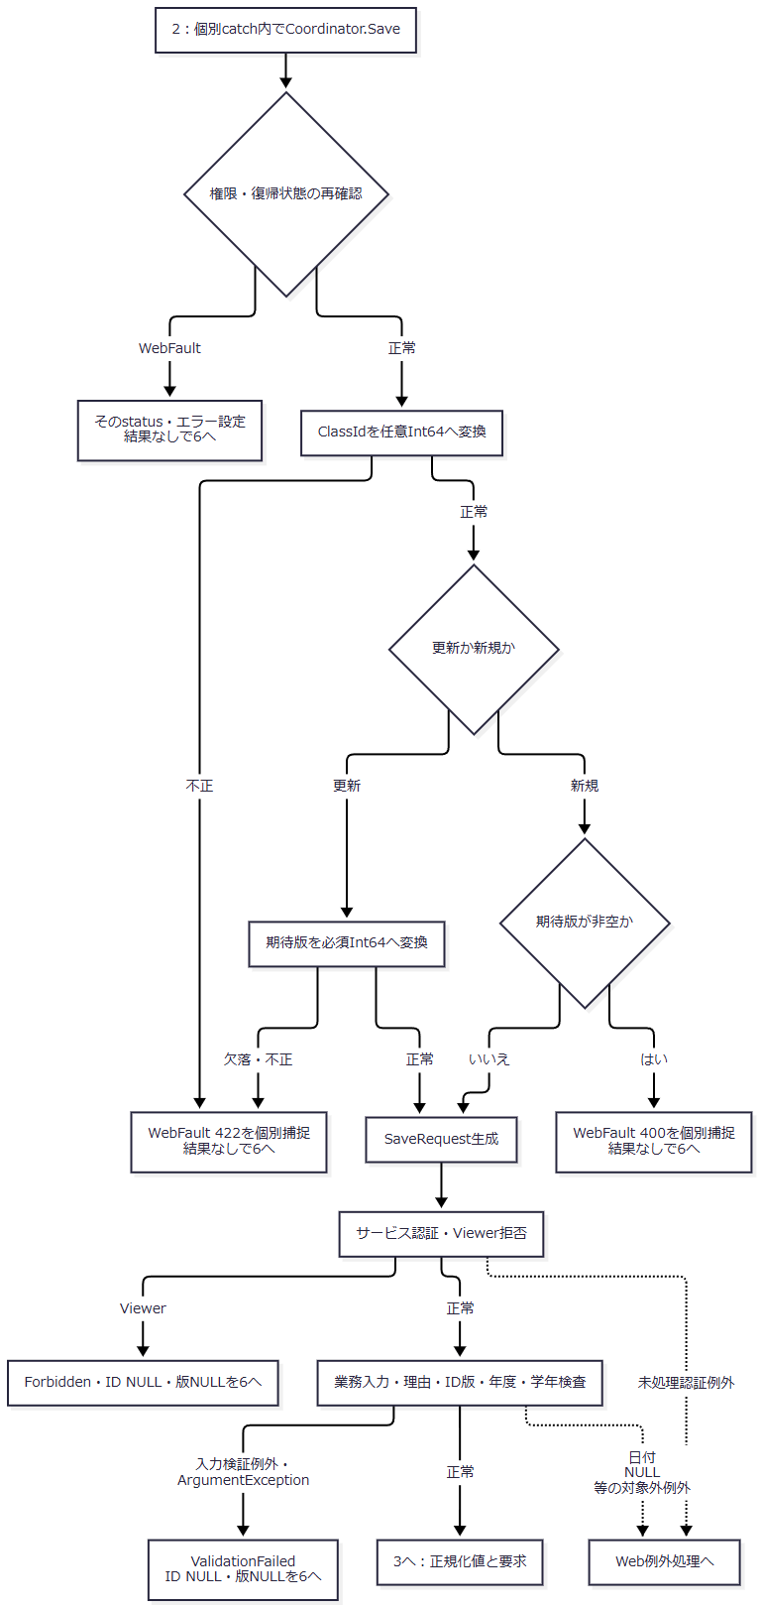

 | 要求変換の400／422枝にSaveResultはない。原入力、SnapshotのDetail・SnapshotId・ReturnRevisionを保持する。BirthDateInput本体のNULLは補完するが、年・月・日やISO日付文字列のNULLまでは補完しない。直接Normalizeへ到達するNULLのNullReferenceExceptionは、サービスの入力検証例外・ArgumentException catchでは変換しない。〔実装根拠：sources/Web/Inputs/StudentSaveInput.cs:34-43、sources/Web/Controllers/StudentsController.cs:30-33、sources/Core/JapaneseDateService.cs:17-32、52-59、sources/Core/SqlServerStudentService.cs:229-242〕
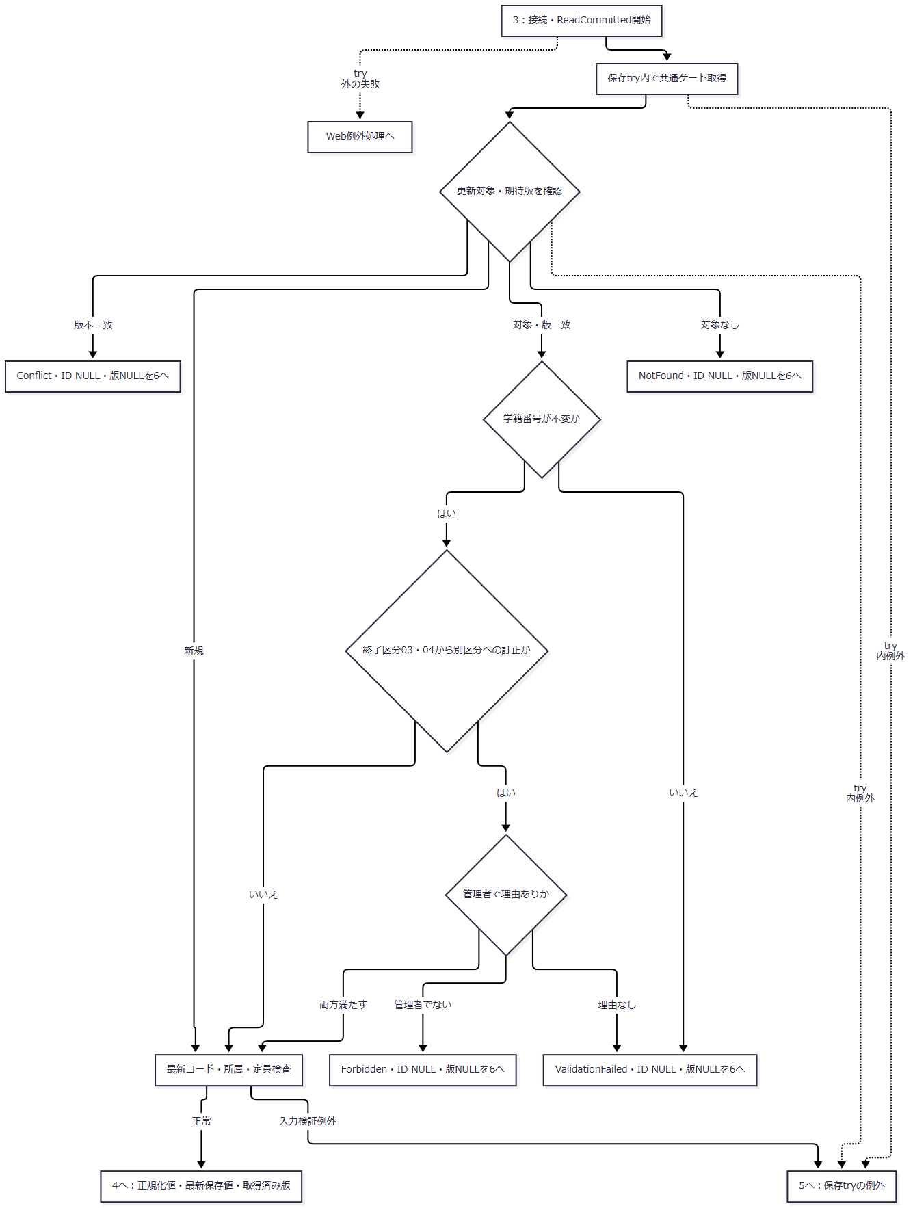

 | コード行なし、変更値の停止・期間外、所属不存在・不一致、増席の利用不可・定員超過、終了区分の期間不整合は手順6・7の入力検証例外となる。対象なし等の早期結果は明示rollbackを行わず、トランザクション破棄へ進む。コード検査を通る前に変更なしを返すことはない。〔実装根拠：sources/Core/SqlServerStudentService.cs:244-263、347-383〕
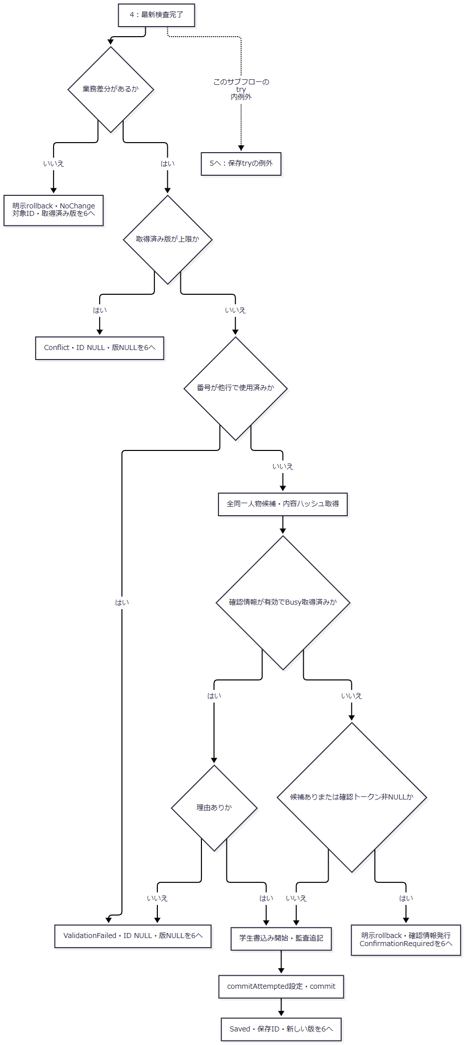

 | NoChangeは対象IDと取得済み版を保つ。ConfirmationRequiredは、更新なら要求対象IDと取得済み版、新規ならID・版ともNULLを返し、別に確認トークン・全件数・最大20候補を引き継ぐ。保存成功版は新規1、更新は取得済み版＋1である。全候補の取得・ハッシュと、最大20件の表示を混同しない。このサブフローのrollback、確認発行、読取り、書込み、監査、commit中の例外もサブフロー5へ渡す。〔実装根拠：sources/Core/SqlServerStudentService.cs:260-315〕
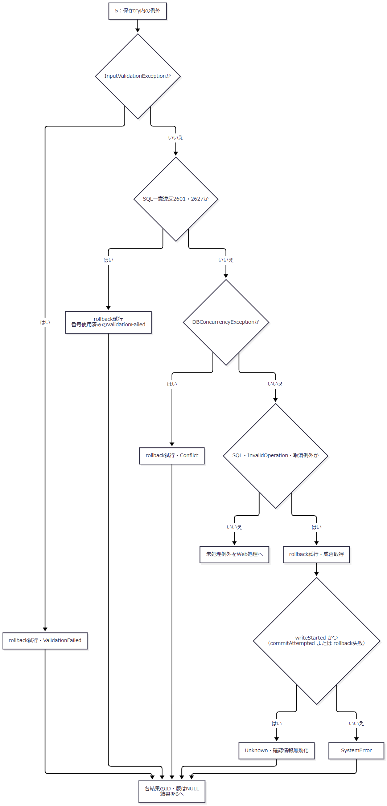

 | Unknown条件は最後のcatchへ到達した場合だけに適用する。書込み未開始ならrollback失敗だけではUnknownにならない。先行catchの結果を後段で再分類しない。Rollbackは取消トークンNoneで実行し、SqlExceptionとInvalidOperationExceptionをfalseへ変換する。それ以外がRollbackから送出されれば結果生成まで進まない可能性がある。finallyは、取得済みBusyを未完了かつUnknownでない場合に解除する。〔実装根拠：sources/Core/SqlServerStudentService.cs:316-329〕
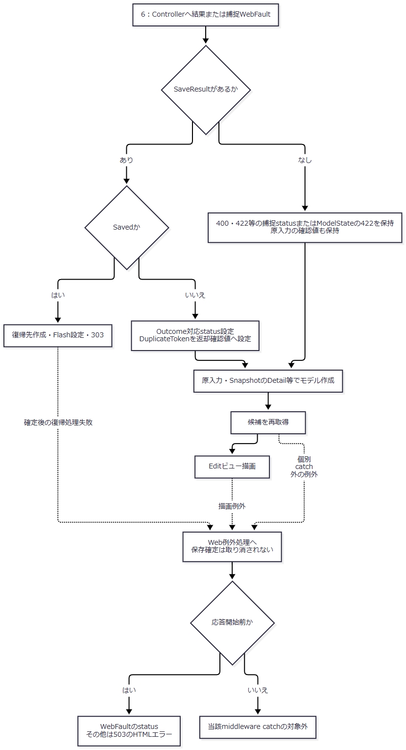

 | 要求変換拒否とサービスValidationFailedは、statusが同じ422でも結果の有無と確認値の扱いが異なる。候補再取得と描画は個別WebFault catchの後にあるため、捕捉した400／422や生成したサービス結果だけで最終HTTP応答を保証しない。303後のGETは検索復帰・再検索の別入口である。〔実装根拠：sources/Web/Controllers/StudentsController.cs:30-39、sources/Infrastructure/WebPresentation.cs:23-23、sources/Infrastructure/WebHostSetup.cs:23-23〕
SQL・テーブル関連（ER図）
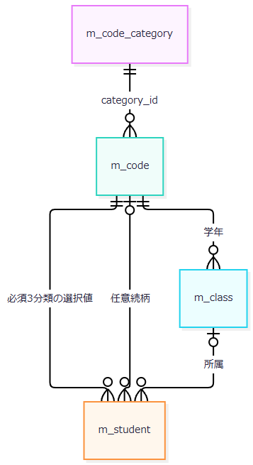

 | 複合FKは分類・値の参照存在を制約する。利用状態・期間はサービスが読み取って判断する。監査対象キーには学生・コードへのFKがなく、監査追記は処理上の依存である。〔実装根拠：sources/database/001_schema.sql:137-154、189-199、sources/Core/SqlServerStudentService.cs:306-307、349-355〕
DB操作の詳細
 | 最新コード検査はm_codeとm_code_categoryを分類IDでINNER JOINし、c.category_id=@category AND c.code_value=@valueで取得する。@category VarChar(24)、@value VarChar(10)を使用する。新規・変更値は双方の利用可と両端包含の期間を要求し、同値は存在を要求する。日本業務日は保存開始時UTCから求めた値であり、DBのawait後に取り直す日付ではない。〔実装根拠：sources/Core/SqlServerStudentService.cs:229-229、347-355〕
 | 在籍01・02は終了日NULL・所属必須で定員を消費する。03・04は入学日以上の終了日必須・所属任意となる。03・04から別コードへの訂正は管理者と理由を要求する。同じ終了区分の一般項目訂正とは別条件である。〔実装根拠：sources/Core/StudentNormalizer.cs:150-158、sources/Core/SqlServerStudentService.cs:255-258〕
 | 所属読取りはm_class.class_id=@id BigIntで、年度・学年・期間・利用状態・定員を取得する。新たに席を消費する場合だけ、現在利用可・期間内を要求する。定員が非NULLなら、同じクラス、非削除、在籍01・02、自分以外の学生をCOUNT_BIGし、今回の1人を加えて比較する。既存の同じ席の保持には新規増席の検査を適用しない。03・04で所属・区分・入学日・終了日を変える場合は、在籍期間とクラス期間の重なりを確認する。〔実装根拠：sources/Core/SqlServerStudentService.cs:357-383〕
 | 新規SQLは3必須分類を固定文字列で設定し、正規化コード、算定続柄分類、所属IDを保存する。更新SQLは学籍番号と必須分類を変更せず、対象ID・期待版・非削除をWHEREに使用する。続柄分類と値は、両方NULLまたは分類付き値として更新する。名称コピーは保存しない。保存パラメータの型・サイズは概要の対応表に従う。学生の更新管理情報・版と、CREATEまたはUPDATE監査を同じトランザクションで確定する。〔実装根拠：sources/Core/SqlServerStudentService.cs:30-37、294-315〕
 | Webの確認情報はメモリ辞書に保持する。所有者・セッション・対象・期待版・内容ハッシュ・全候補IDと版のハッシュ・期限・Busyが一致して初めて確認続行を認める。期限比較も保存開始時nowを使用する。確認待ちでは学生保存を確定せず、非Web設定時の確認表分岐と区別する。〔実装根拠：sources/Core/SqlServerStudentService.cs:19-29、274-290、330-342、sources/Infrastructure/WebHostSetup.cs:19-19〕
結果・例外時の扱い
経路 |  | 結果・引継ぎ値 |  | 画面処理・確定境界
不正ClassId、不正・欠落した更新期待版 |  | WebFault 422。SaveResultなし |  | 個別catchがstatusと項目エラーを設定。原入力、SnapshotのDetail・ID・復帰版を保持して再表示へ
新規で非空の期待版 |  | WebFault 400。SaveResultなし |  | 個別catchが400を設定。サービス保存なし。原入力・Snapshotを保持して再表示へ
ModelState不正 |  | 結果なし、422設定 |  | 要求変換・サービス保存を呼ばず再表示へ
サービスの必須・形式・存在・有効性不正 |  | ValidationFailed、ID NULL・版NULL |  | 422。try内の例外ならrollback試行。原入力・読込時Detailで再表示へ
最新対象なし |  | NotFound、ID NULL・版NULL |  | 404。保存・監査なし、早期戻り
最新版不一致・版上限・DB競合 |  | Conflict、ID NULL・版NULL |  | 409。早期戻りとcatch内rollback試行を区別する
Viewerまたは終了区分訂正の権限不足 |  | Forbidden、ID NULL・版NULL |  | 403。保存なし
全検査後の変更なし |  | 明示rollback、NoChange、対象ID・取得済み版 |  | 200。「変更はありません」。監査・版加算なし
重複再確認が必要 |  | 明示rollback、ConfirmationRequired。対象ID・取得済み版、確認値・候補情報 |  | 409。新規のID・版はNULL。更新の取得済み版を失わせない
学生・監査のcommit成功 |  | Saved、保存ID・新しい版 |  | Controllerは303で検索復帰へ。後続失敗を保存rollbackと解釈しない
最後のcatchでUnknown条件成立 |  | Unknown、ID NULL・版NULL |  | 503。再保存前に検索で確認する案内
最後のcatchでUnknown条件不成立 |  | SystemError、ID NULL・版NULL |  | 503

 | 再表示枝には候補再取得・ビュー生成の成功条件がある。要求変換WebFaultでは結果がないため、原入力のDuplicateTokenをサービス返却値で置換しない。サービス結果がある枝だけ返却確認値へ置換する。〔実装根拠：sources/Web/Controllers/StudentsController.cs:30-33、sources/Infrastructure/WebPresentation.cs:23-23〕
 | Snapshotは読込時フォームの複製、Detail、対象、所有者・セッション、30分期限、復帰版をメモリに保持する。キー不在・期限切れは409、別所有者・セッション・対象は403であり、NULLキーの依存例外とは別である。非nullable注釈とブラウザーrequiredを、欠落・NULLの受信保証に使わない。〔実装根拠：sources/Infrastructure/EditorSnapshotStore.cs:7-11、sources/Web/Controllers/StudentsController.cs:29-33、sources/Infrastructure/WebHostSetup.cs:16-16〕
コードの通常追加・変更
処理概要
 | MasterMaintenanceService.SaveCodeAsyncは、DB認証による管理者確認後にコードを追加・更新する宣言済みサービスである。WebはIStudentServiceにSqlServerStudentServiceを登録しており、確認した登録・ルートにはこの保守サービスの呼出しがない。CLIに関するコメントを、公開保守画面や接続済みCLIの実装根拠にはしない。〔実装根拠：sources/Core/MasterMaintenanceService.cs:9-15、79-121、sources/Infrastructure/WebHostSetup.cs:13-19、sources/Web/Controllers/StudentsController.cs:5-42〕
処理手順
 | 1. CodeChangeの分類を5固定IDに限定し、0以下の期待版と負の表示順を拒否する。名称・備考・開始終了日を検査する。終了NULL・空文字は期限なし、空白だけの終了日は日付解析へ進む。期間逆転は拒否する。
 | 2. 暗号化必須・サーバー証明書検証を設定した接続を開き、ORIGINAL_LOGIN()とIS_ROLEMEMBER('student_admin')を読む。行なし、ロール判定NULL、1以外はUnauthorizedAccessExceptionとする。主体を必須64スカラー以内へ検査する。
 | 3. ReadCommittedを開始し、UTC日時を取得する。ここまでが保守tryの外側である。try内で共通書込ゲートを取得する。
 | 4. 最新分類から固定桁と追加可否を読む。分類なしはE-MST-001のArgumentException。分類桁を原入力上限としてコード値をTrim・FormKC変換し、正規化後の固定桁ASCII数字を要求する。
 | 5. 分類・正規化値で既存行を読む。対象なし・期待版ありはNotFound、対象あり・期待版不一致またはNULLはConflict。新規は追加可の分類だけに許可する。
 | 6. 既存保護値の停止、開始日の後ろ倒し、無期限から有限期限への変更、既存終了日の短縮を拒否する。
 | 7. 名称、表示順、利用状態、開始日、終了日、備考の6項目を比較する。差分なしは明示rollbackし、NoChangeと期待版を返す。差分がある場合だけ版上限を検査する。
 | 8. 新規は保護0・版1・作成更新情報を含めてINSERTする。更新は6項目と更新情報を設定し、版を加算する。分類・値・期待版をWHEREに使用し、書込み件数が1でなければDBConcurrencyExceptionとする。
 | 9. 同じトランザクションへ操作履歴を追記する。既存なしはCREATE、利用状態が同じならUPDATE、状態変更はENABLEまたはDISABLEとなる。
 | 10. commit成功後だけSavedと新しい版を返す。try内の例外はrollbackを試行し、通常復帰した場合に元例外を再throwする。
 | 〔実装根拠：sources/Core/MasterMaintenanceService.cs:10-11、17-28、79-121、132-135、sources/Core/AuditOperation.cs:6-7〕
処理フロー
 | サブフロー1は入力・認証・読取り、2は追加と保護・差分判定、3は保存と監査、4は例外処理である。保守にはHTTP応答へ変換する接続入口がなく、図にもHTTP statusを設定しない。
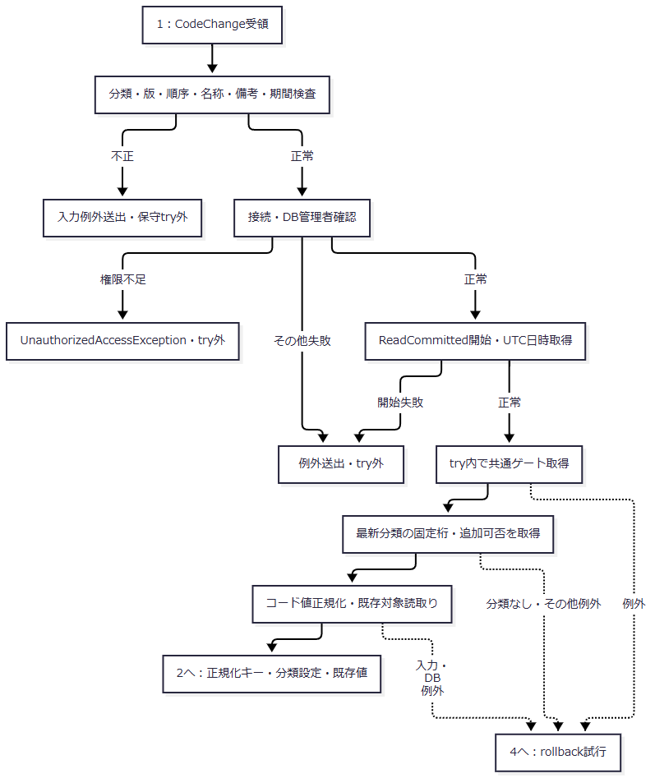

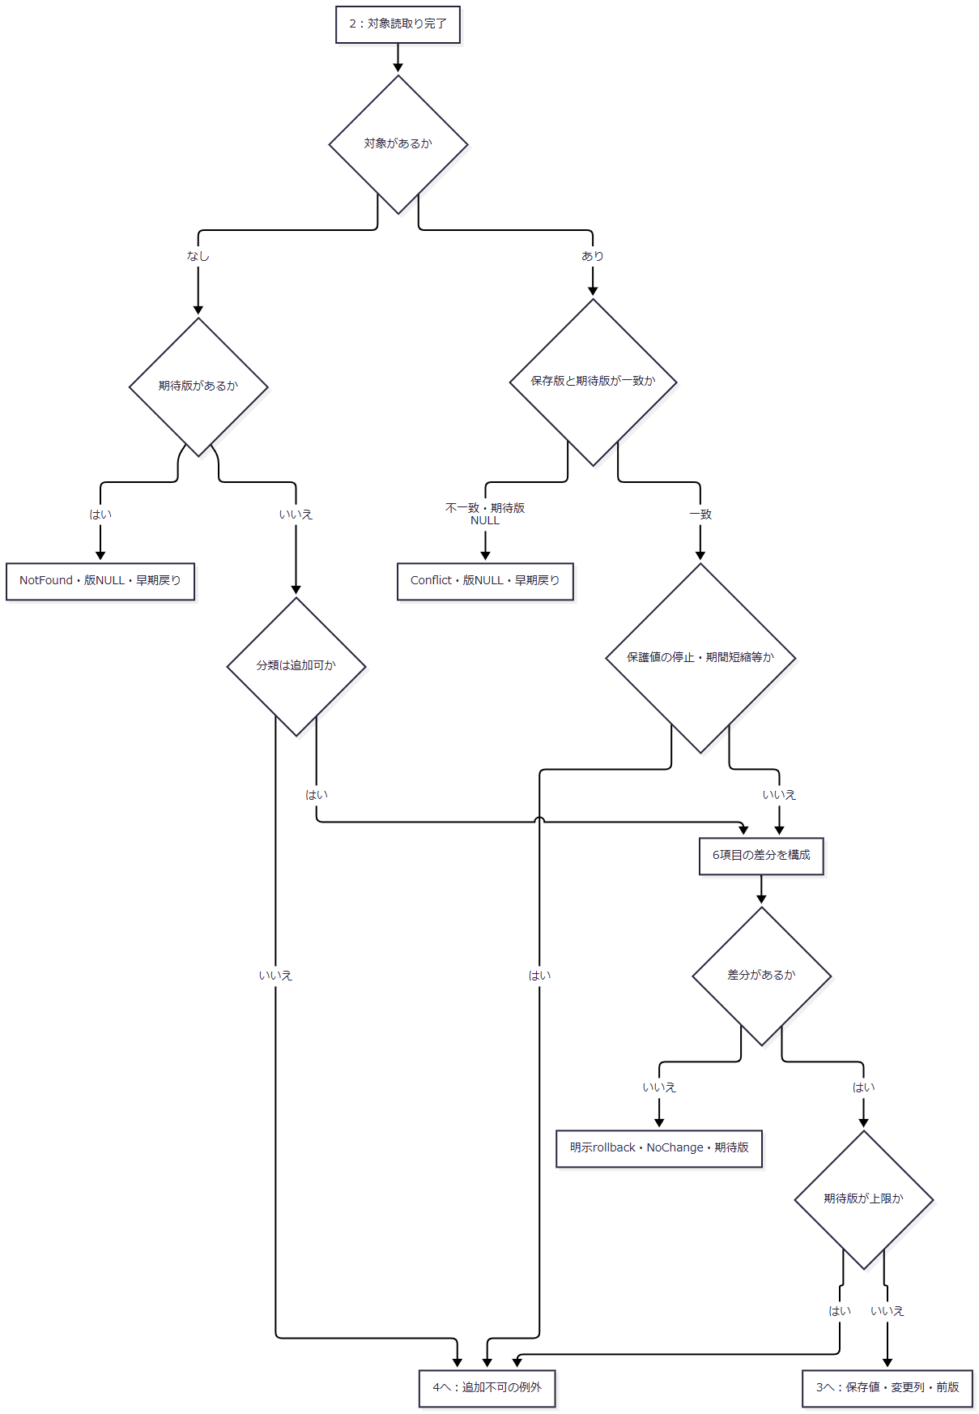

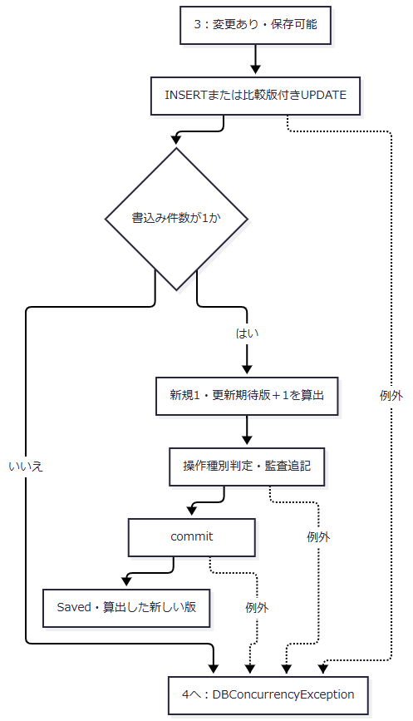

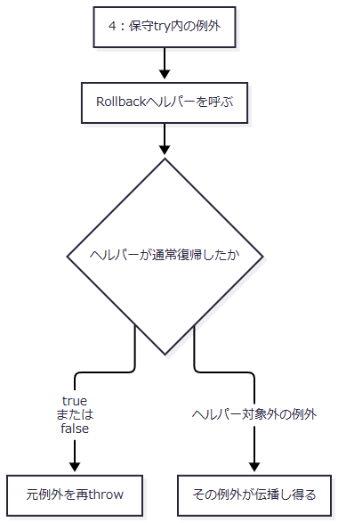

 | NotFoundとConflictは明示rollbackせず、await usingのトランザクション破棄へ進む。NoChangeは明示rollback、Savedはcommit後である。NoChangeのrollback例外もサブフロー4へ進む。保護検査を変更なしより前に行うため、保護値を利用不可のまま送信する要求を「変更なし」で受け入れない。〔実装根拠：sources/Core/MasterMaintenanceService.cs:88-121〕
SQL・テーブル関連（ER図）

 | 分類は固定桁・追加可否の参照元、コードは更新対象、履歴は一括確定する追記先である。保守は分類利用状態を追加拒否条件として読み取らない。候補の合成利用状態や学生保存の分類利用状態検査とは別契約である。〔実装根拠：sources/Core/MasterMaintenanceService.cs:92-104、113-120、132-135、sources/database/001_schema.sql:137-154、189-189〕
DB操作の詳細
入力・内部値 |  | 処理と保存先 |  | パラメータ・型・サイズ
CategoryId string |  | 5固定ID。分類・対象キーに使用。category_id varchar(24) NOT NULL |  | @category VarChar(24)
CodeValue string |  | 分類桁を原入力上限とし、Trim・FormKC後の固定桁ASCII数字を保存。code_value varchar(10) NOT NULL |  | @value VarChar(10)
ExpectedVersion long? |  | NULLは新規意図。既存は保存版との一致を要求 |  | 更新の@version BigInt
CodeName string |  | 原入力・Trim後12スカラーの必須名称。code_name nvarchar(24) NOT NULL |  | @name NVarChar(24)
DisplayOrder int |  | 非負。display_order int NOT NULL |  | @order Int
IsActive bool |  | 今回の利用状態。is_active bit NOT NULL |  | @active Bit
ValidFrom string |  | FormKC後の厳密なyyyy-MM-dd、1900-01-01以降。valid_from date NOT NULL |  | @from Date
ValidTo string? |  | NULL・空文字は期限なし。空白だけは日付解析へ。valid_to date NULL |  | @to Date、値なしはDBNull
Remarks string? |  | 原入力・保存後120スカラー、LF統一・Trim、空はNULL。remarks nvarchar(240) NULL |  | @remarks NVarChar(240)
DB認証主体・UTC日時 |  | 新規は作成更新双方、更新は更新側だけを設定 |  | @actor NVarChar(128)、@now DateTimeOffset
保護対象 |  | 入力項目なし。新規0、既存保持 |  | INSERT定数0。UPDATE設定なし

 | 日付保守は未来日を許す。開始日NULLが渡された場合、日付解析の直接Normalize呼出しで生じる例外を非nullable宣言だけで排除できない。〔実装根拠：sources/Core/MasterMaintenanceService.cs:10-10、81-120、sources/Core/JapaneseDateService.cs:52-59、sources/Core/StudentNormalizer.cs:47-57、113-117、sources/Core/SqlServerStudentService.cs:67-72〕
 | 分類読取りのWHEREは分類ID、対象読取りは分類ID・正規化値の一致である。ORDER BY、ページング、件数上限はない。UPDATEのWHEREは同じ2キーと期待版で、キー・保護・作成情報を変更しない。新規の表示順・利用状態は引数を明示設定し、DB DEFAULTやseedの利用可で補完しない。共通コマンドは30秒、読取り・書込み・監査・commitへ取消トークンを渡す。〔実装根拠：sources/Core/MasterMaintenanceService.cs:92-120、132-135、sources/Core/SqlServerStudentService.cs:65-66〕
 | 保護値は今回の利用可を要求し、開始日の後ろ倒し、旧終了NULLから有限期限への変更、有限終了日の短縮を拒否する。開始日の前倒し、有限終了日の延長、終了NULL化はこの条件では拒否しない。キー変更、保護解除、物理削除の更新項目はない。〔実装根拠：sources/Core/MasterMaintenanceService.cs:105-113〕
以前の利用状態 |  | 今回の利用状態 |  | 変更ありの操作種別
既存なし |  | 利用可・利用不可のいずれも |  | CREATE
利用可 |  | 利用可 |  | UPDATE
利用不可 |  | 利用不可 |  | UPDATE
利用不可 |  | 利用可 |  | ENABLE
利用可 |  | 利用不可 |  | DISABLE

 | 停止のまま名称・表示順を変更してもUPDATEとなる。変更なしは判定前に終了し、履歴を作らない。この判定はクラス保守でも共用する。〔実装根拠：sources/Core/AuditOperation.cs:6-7、sources/Core/MasterMaintenanceService.cs:67-76、109-119〕
 | コード監査の対象表はm_code、対象キーは分類IDと正規化値をコロンで連結する。変更列JSONは6属性のうち実際に変わった列名で、新規は6属性すべてとなる。名称等の前後値コピーは保存しない。前版は期待版で新規NULL、後版は保存後の版、実行者はDB認証主体、日時はUTC、受付UUIDはログ呼出し時に生成、理由NULL、重複確認フラグ0である。〔実装根拠：sources/Core/MasterMaintenanceService.cs:109-120、132-135〕
 | 監査パラメータは対象表VarChar(21)、対象キーVarChar(35)、操作種別VarChar(11)、前後版BigInt、変更列JSONNVarChar(max)、者NVarChar(128)、日時DateTimeOffset、受付UUIDUniqueIdentifierである。〔実装根拠：sources/Core/MasterMaintenanceService.cs:134-135〕
結果・例外時の扱い
経路 |  | MaintenanceResult・例外 |  | DB境界
対象なし・期待版あり |  | NotFound、版NULL |  | 明示rollbackなしの早期戻り。保存・監査なし
対象あり・版不一致または期待版NULL |  | Conflict、版NULL |  | 明示rollbackなしの早期戻り。保存・監査なし
保護検査後に差分なし |  | NoChange、版は期待版 |  | 明示rollback。版加算・監査なし。版上限検査より前
保存・監査・commit成功 |  | Saved、新規1または期待版＋1 |  | コードと履歴を一括確定
通常追加不可・保護違反・期間不正等 |  | ArgumentException。名称等はInputValidationExceptionの場合もある |  | 発生位置がtry内ならrollback試行。結果DTOへ変換しない
DB管理者でない |  | UnauthorizedAccessException |  | 保守トランザクション開始前
try内のDB・取消・その他例外 |  | rollback試行後に再throw |  | rollback成否を保守結果に反映しない

 | 入力前段、DB管理者確認、接続開始、トランザクション開始は保守try外である。Rollbackヘルパーがfalseを返しても保守はその値を使用せず、SystemError・UnknownのMaintenanceResultを生成しない。commit失敗を含む例外返却を未保存の保証とせず、学生保存のUnknown条件をこの保守へ適用しない。〔実装根拠：sources/Core/MasterMaintenanceService.cs:81-90、120-121、sources/Core/SqlServerStudentService.cs:319-329〕

